tabulka velikostí
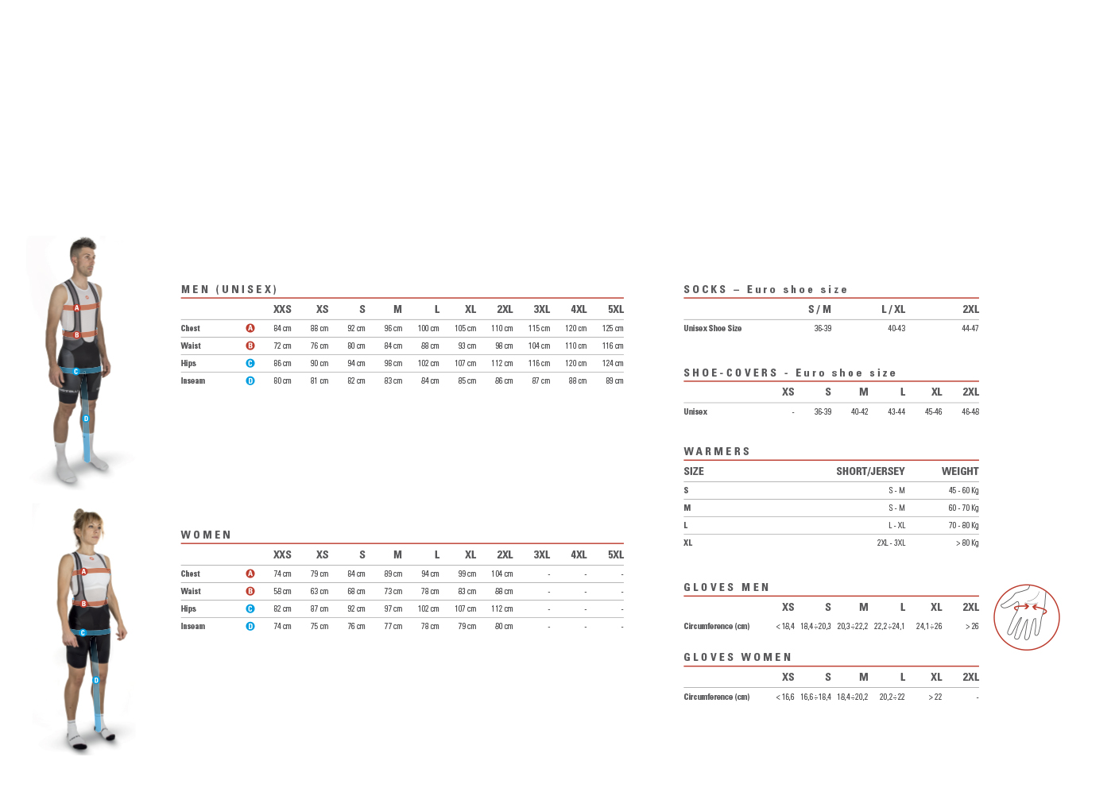
CASTELLI TABULKA VELIKOSTÍ

